Info FR
Validité :
La période de reconnaissance des données reconnues est indiquée dans ce fichier via une date de début de reconnaissance et une date de fin de reconnaissance.
Les règles d'application pour un dossier PEB donné sont illustrées dans la figure ci-dessous, dans laquelle les produits indiqués en vert sont valables pour ce dossier PEB et ceux indiqués en rouge ne le sont pas.
Exemples :
Les données des produits 1, 2, 3 et 5 ont une période de reconnaissance qui couvre au moins partiellement la période comprise entre la date de demande de permis moins 3 semaines et la date de déclaration finale de ce dossier PEB. Elles peuvent être utilisées pour ce dossier PEB.
Les données du produit 4 ont une période de reconnaissance qui se termine avant la date de demande de permis moins 3 semaines de ce dossier PEB. Elles ne peuvent pas être utilisées pour ce dossier PEB.
Les données du produit 6 ont une période de reconnaissance qui commence après la date de déclaration finale de ce dossier PEB. Elles ne peuvent pas être utilisées pour ce dossier PEB.
Marques supplémentaires (catégories 1.1 et 1.2 uniquement) :
Les informations concernant l'ATG et l'ATG-H sont fournies par le demandeur et l'authenticité de ces documents est contrôlée par l'opérateur de la base de données.
Les informations concernant les autres marquages sont également fournies par le demandeur. Mais dans ce cas, l'authenticité de ces documents n'est pas contrôlée par l'opérateur.
Les marques supplémentaires jugent de la bonne aptitude à l'emploi d'un produit et sont une confirmation par une tierce partie indépendante que le fabricant a soumis ses produits à une évaluation indépendante et à un système de qualité interne.

Base de données de produits dans le cadre de la réglementation PEB

DONNEES RECONNUES
VERSION DU 18/03/2026

Informations générales :
Ce fichier contient les données publiées à la date du téléchargement du fichier.
Seules les données publiées sur le site www.epbd.be ont une reconnaissance valable. Veuillez toujours télécharger la dernière version de ce fichier sur le site www.epbd.be.
Les données affichées en grisé et italique dans ce fichier ont une date de fin de reconnaissance antérieure à la date d'aujourd'hui.
Les feuilles contiennent un certain nombre de références (liens). Parfois, les URL de ces liens ne sont pas automatiquement convertis en liens cliquables. Dans MS Office, vous pouvez changer cela en double-cliquant dans la cellule et en appuyant sur Entrée.
 |  |  | Légendes des marques supplémentaires :

 |  |  |  | Marque | Pays
 |  |  | BE1 | BENOR | Belgique
 |  |  | CH1 | SIA | Suisse
 |  |  | DE1 | ZULASSUNG | Allemagne
 |  |  | DE2 | MPA | Allemagne
 |  |  | DE3 | Bauartgenehmigung (aBG) | Allemagne
 |  |  | FR1 | ACERMI | France
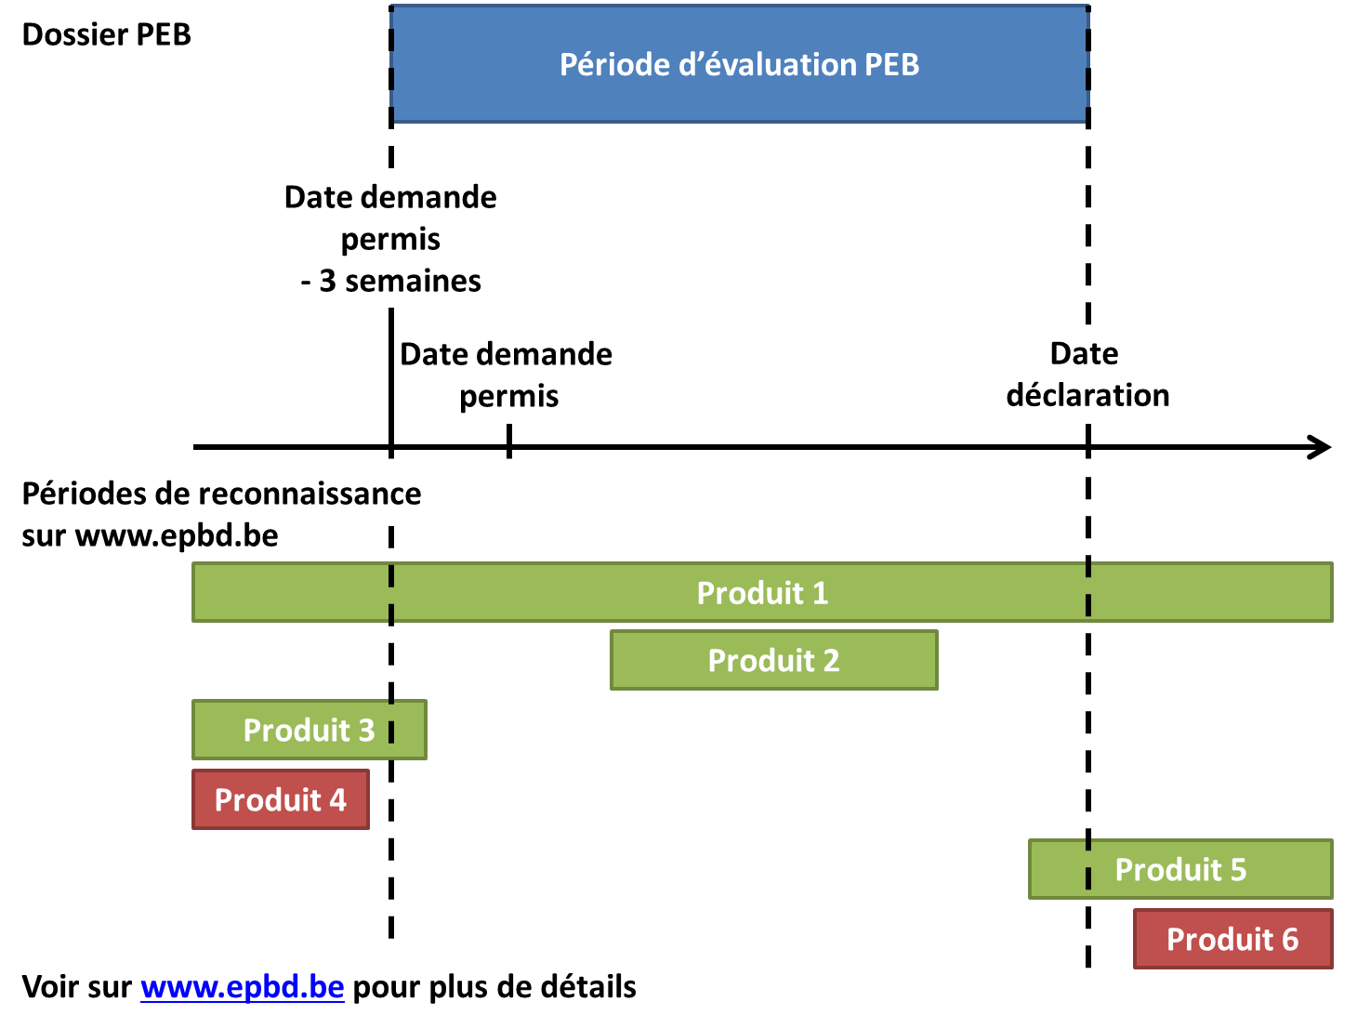
 |  |  | FR2 | NF | France
 |  |  | FR3 | Avis technique | France
 |  |  | FR4 | ATEx | France
 |  |  | FR5 | LNE | France
 |  |  | FR6 | QB | France
 |  |  | IR1 | IAB | Ierland
Classification produit :
Les codes de classification produit sont détaillés pour chaque catégorie de produit dans la procédures spécifique correspondante sur www.epbd.be.
Un aperçu des principaux codes de classification utilisés dans cette base de données est présenté dans l'onglet "Classification".
 |  |  | NL1 | KOMO | Pays-Bas
 |  |  | UK1 | BBA | Royaume Uni
 |  |  | US1 | FM-Approval | Etats-Unis

Pour tout savoir sur la base de données de produits PEB :
www.epbd.be

 | 1 | 2 |  |  |  | 3

Info NL
Geldigheid :
De erkenningsperiode van de erkende productgegevens wordt vermeld in dit document door middel van een begin en een einddatum van erkenning.
De toepassingsregels voor een EPB dossier worden door onderstaande schema geïllustreerd, waarbij de in het groen gekleurde producten geldig zijn voor een EPB dossier en deze in het rood niet meer geldig zijn.
Voorbeelden :
De productgegevens 1, 2, 3 et 5 hebben een erkenningsperiode die althans gedeeltelijk ligt in de geldige perioden zijnde tussen de aanvraagdatum van bouwvergunning min 3 weken en de datum van de eindverklaring van het EPB dossier.
De productgegevens van product 4 hebben een erkenningsperiode die eindigt vóór de aanvraagdatum van de bouwvergunning min 3 weken van het EPB dossier. Deze productgegevens mogen niet gebruikt worden voor het EPB dossier.
De productgegvens van product 6 hebben een erkenningsperiode die begint na de einddatum van het EPB dossier. Deze productgegevens mogen niet gebruikt worden voor het EPB dossier.
Kwaliteitsmerken (enkel voor categorieën 1.1 et 1.2) :
De informatie betreffende de ATG en de ATG-H door de aanvrager aangeleverd worden gecontroleerd op echtheid door de EPBD operator.
De informatie betreffende de andere kwaliteitsmerken worden ook aangeleverd door de aanvrager. Maar in dit geval, worden deze niet gecontroleerd op echtheid door de EPBD operator.
Deze kwaliteitsmerken beoordelen de geschiktheid en de toepassing van het product en zijn een bevestiging door een onafhankelijke derde partij waarbij de fabrikant zijn producten laat beoordelen door onafhankelijke instelling en door een intern kwaliteitssysteem.

Productgegevensdatabank in het kader van de EPB regelgeving

ERKENDE GEGEVENS
VERSIE VAN 18/03/2026

Algemene informatie:
Dit bestand bevat bekendgemaakte gegevens op het moment van het downloaden van dit document.
Enkel bekendgemaakte gegevens op de website www.epbd.be hebben een geldige erkennig. Download steeds de laatste versie van dit bestand op de website www.epbd.be.
De gegevens in dit bestand zijn aangegeven in het gijs en cursief hebben een einddatum met een erkenningsdatum die reeds beëindigd is.
Het rekenblad bevat een aantal verwijzingen (links). Sporadisch worden de URL’s van deze verwijzingen niet automatisch omgezet naar klikbare links. In MS Office kunt u dit aanpassen door in de cel te dubbelklikken en op Enter te drukken.

 |  |  | Afkortingen van de kwaliteitsmerken:

 |  |  |  | Merk | Land
 |  |  | BE1 | BENOR | België
 |  |  | CH1 | SIA | Zwitserland
 |  |  | DE1 | ZULASSUNG | Duitsland
 |  |  | DE2 | MPA | Duitsland
 |  |  | DE3 | Bauartgenehmigung (aBG) | Duitsland
 |  |  | FR1 | ACERMI | Frankrijk

 |  |  | FR2 | NF | Frankrijk
 |  |  | FR3 | Avis technique | Frankrijk
 |  |  | FR4 | ATEx | Frankrijk
 |  |  | FR5 | LNE | Frankrijk
 |  |  | FR6 | QB | Frankrijk
 |  |  | IR1 | IAB | Ierland
Productclassificatie :
De productclassifictiecodes van elke productcategorie zijn terug te vinden in de specifieke procedures op www.epbd.be.
Een overzicht van belangrijkste classificatiecodes in de EPB Databank zijn ter te vinden in de tabblad "Classificatie".
 |  |  | NL1 | KOMO | Nederland
 |  |  | UK1 | BBA | Verenigd Koninkrijk
 |  |  | US1 | FM-Approval | United States

Om meer te weten over de productgegevens EPB Databank :
www.epbd.be

 | 1 | 2 |  |  |  | 3

